CollectiveAccess
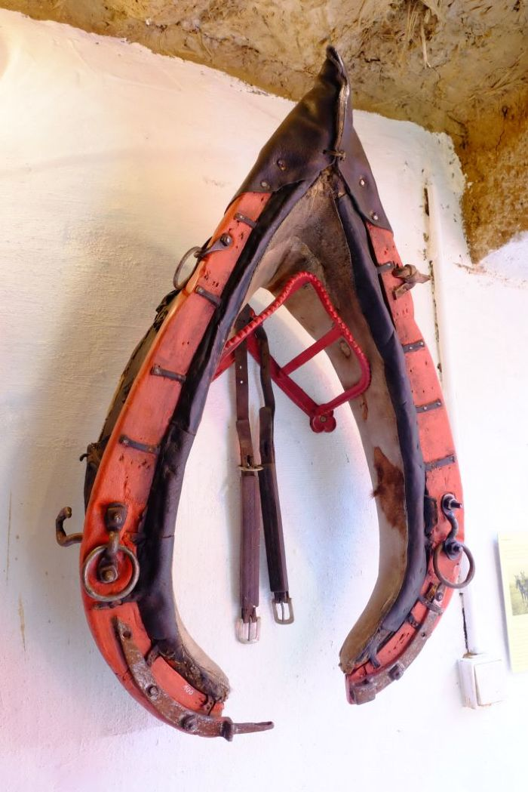
Image | Object | Description | Date
 | Kummet (A1100) | Das Kummet wurde Zugtieren wie Pferden oder Ochsen angelegt, um die Zuglast von Nacken, Hals und Luftröhre abzuleiten und auf die Schultern zu verteilen. Damit stellt es eine Verbesserung im Vergleich zu Joch und Brustgeschirr dar. Ein mit einem Kummet ausgestattetes Tier konnte höhere Lasten ziehen und war dadurch effizienter.
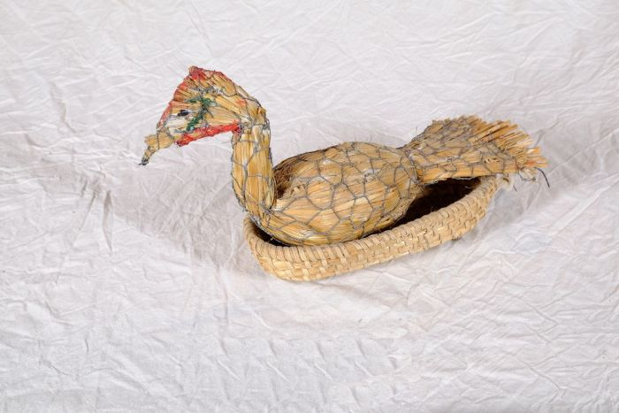 | Entenfigur (A1129)
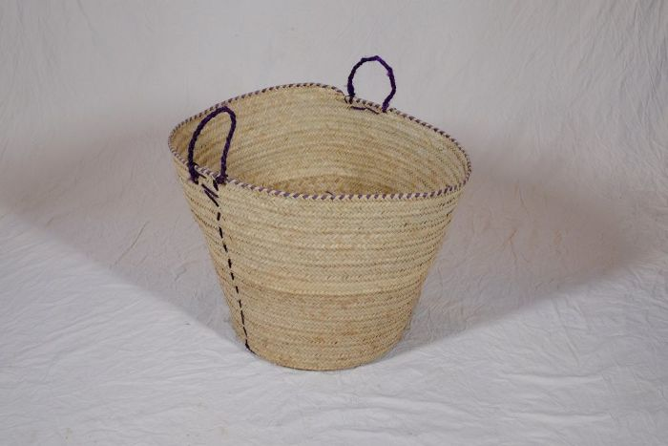 | Korb (A1134) | Flechtkörbe fanden vielseitige Verwendung als Transportbehältnis, beispielsweise bei der Ernte, oder auch als Lagerbehältnis für Lebensmittel und Rohstoffe. Dieser Korb stammt aus Tansania.
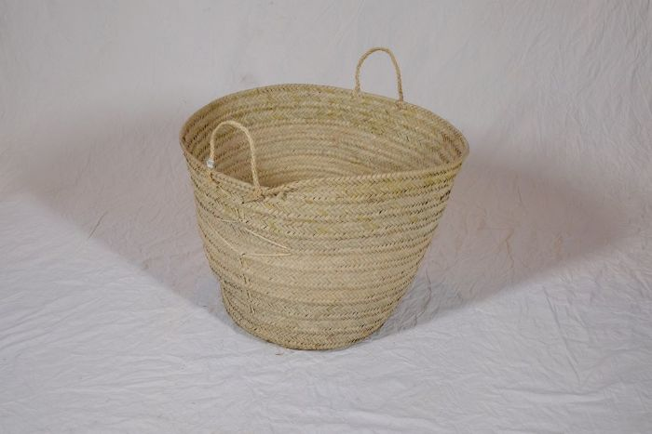 | Korb (A1135) | Flechtkörbe fanden vielseitige Verwendung als Transportbehältnis, beispielsweise bei der Ernte, oder auch als Lagerbehältnis für Lebensmittel und Rohstoffe. Dieser Korb stammt aus Tansania.
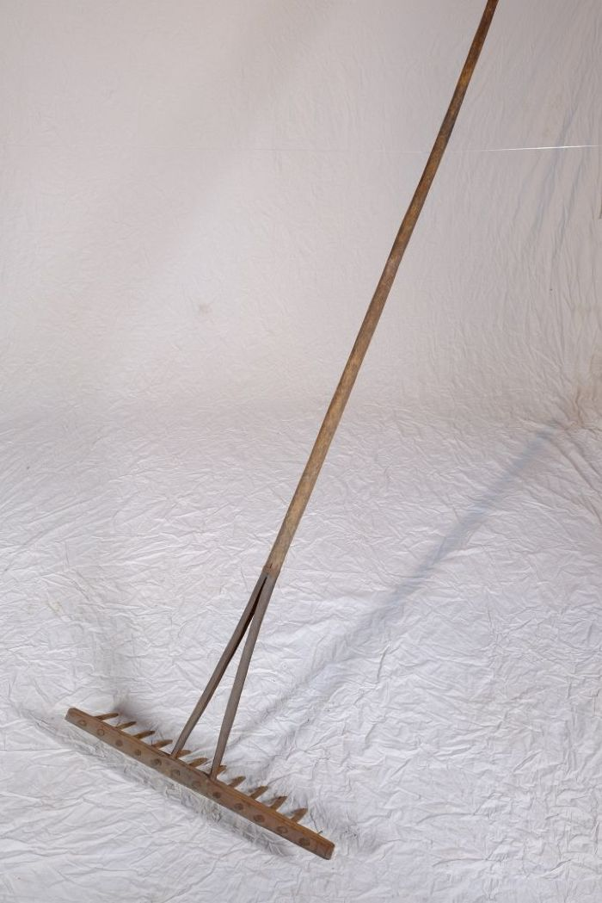
 | Heurechen (A1195) | Der Heurechen, auch Heuharke genannt, war üblicherweise aus Holz gefertigt. Er diente zum einen nach dem Mähen zum Zusammenharken des Heus. Zum anderen wurde er auch bei der Kornernte zum Zusammenharken und Aufnehmen des liegengebliebenen Strohs benutzt. Die heute verbreitete Verwendung zum Harken von Laub war ein eher untergeordneter Zweck.
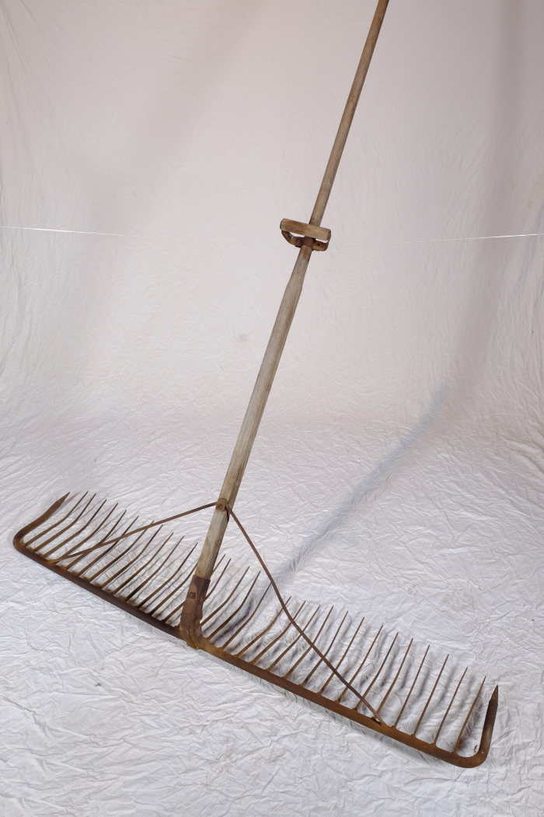
 | Schleppharke "Rheintäler Rechen" (A1261) | Die große Schleppharke, auch Zugharke genannt, diente auf dem Feld vor allem dem Nachharken von Getreide nach dem Mähen. Sie wurde, wie die Bezeichnung schon andeutet, von ein bis zwei Personen, oftmals einem großen Jungen oder zwei kleineren Kindern, gezogen.
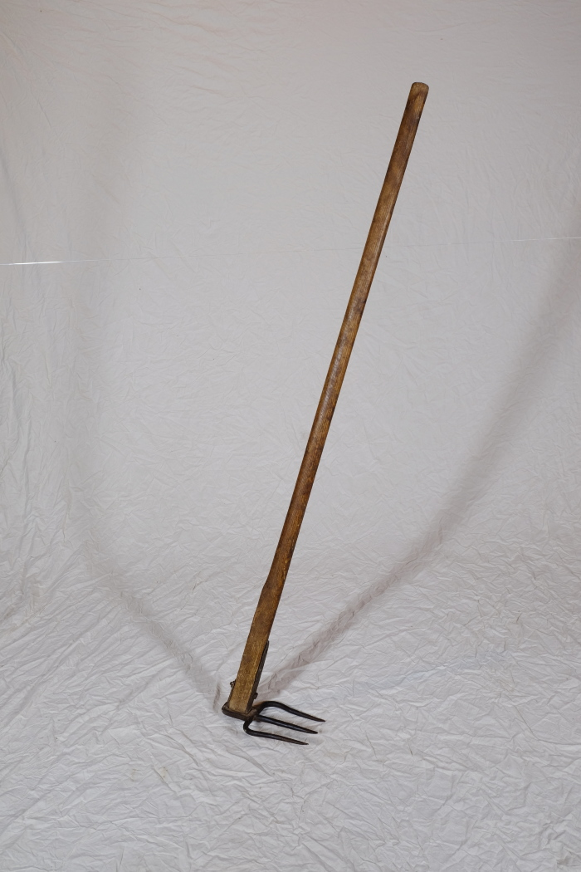
 | Misthaken (A1292) | Ein Misthaken fand vor allem in kleineren Ställen Verwendung. Man nutzte ihn, um Stroh und Mist direkt aus den Ställen heraus auf den Misthaufen oder auf eine Transportkarre zuziehen. In größeren Ställen musste man hingegen oft Spaten und Mistgabel zum Herausschaufeln des festgetretenen Mistes einsetzen. Weiterhin wurde der Misthaken beim Ausbringen des Mistes auf die Felder genutzt. Mit ihm konnte der Dung vom Karren gezogen werden.
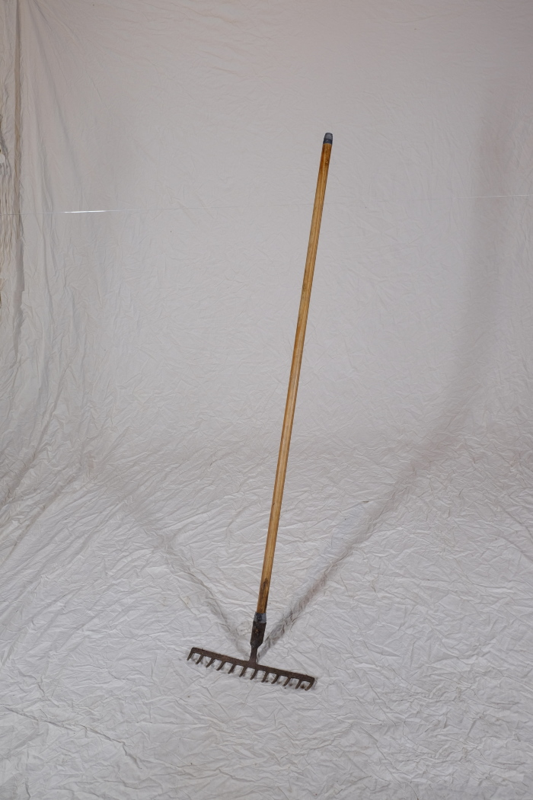
 | Heurechen (A1599) | Der Heurechen diente zum einen nach dem Mähen zum Zusammenharken des Heus. Zum anderen wurde er auch bei der Kornernte zum Zusammenharken und Aufnehmen des liegengebliebenen gemähten Strohs benutzt. Die heute verbreitete Verwendung zum Harken von Laub war ein eher untergeordneter Zweck.
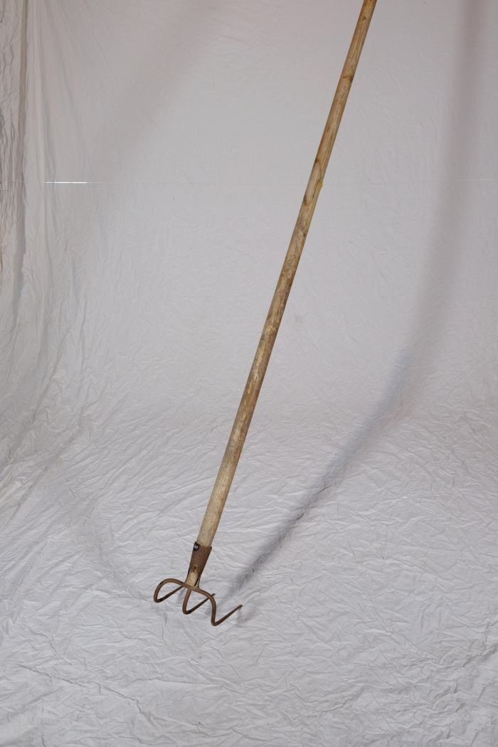
 | Misthaken (A1601) | Ein Misthaken fand vor allem in kleineren Ställen Verwendung. Man nutzte ihn, um Stroh und Mist direkt aus den Ställen heraus auf den Misthaufen oder auf eine Transportkarre zuziehen. In größeren Ställen musste man hingegen oft Spaten und Mistgabel zum Herausschaufeln des festgetretenen Mistes einsetzen. Weiterhin wurde der Misthaken beim Ausbringen des Mistes auf die Felder genutzt. Mit ihm konnte der Dung vom Karren gezogen werden.
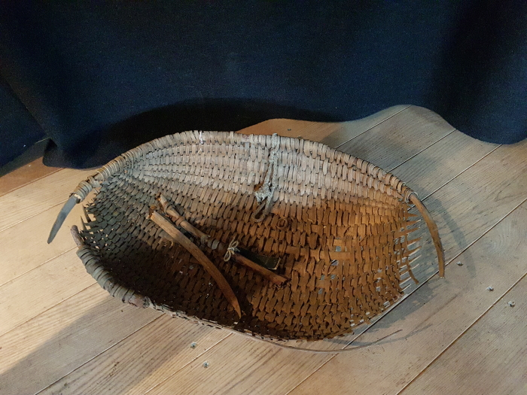 | Futterschwinge (G1059) | "Ein aus weiden oder stroh länglichrund oder in gestalt einer muschel geflochtener, vorn offener aber hinten tieferer und geschlossener korb, worin der knecht dem pferde oder pferden den haber oder anderes körnerfutter bringt und diese vorher wiederholt aufschüttelt oder etwas in die höhe schnellt damit staub und spreu abfliegen." (Deutsches Wörterbuch von Jacob und Wilhelm Grimm. Lfg. 5 (1872), Bd. IV,I,I (1878), Sp. 1095, Z. 78.)

